ЛЕТО 2012 (мальчики)
 |  | ВНИМАНИЕ: ОТЛИЧНОЕ ПРЕДЛОЖЕНИЕ И УНИКАЛЬНАЯ ВОЗМОЖНОСТЬ ПОЛУЧИТЬ КАЧЕСТВЕННУЮ КОЛЛЕКЦИОННУЮ ОДЕЖДУ ПО ФАНТАСТИЧЕСКИМ ЦЕНАМ!!!
 |  | ООО "Джиронимо" 127576, г. Москва, ул. Новгородская 1, офис А110
www.jollybambolly.com |  | ФОТО | Размеры | Количество размеров в размерном ряду | ЦЕНА до акции | ЦЕНА ПО АКЦИИ | ВАШ ЗАКАЗ | Наличие (Шт.) | ИТОГО, руб. | 0.00
 |  | Мини-коллекция AFRICAN FUSION/АФРИКАНСКАЯ ЖАРА (3-6 года)

Футболка на мальчика |  | 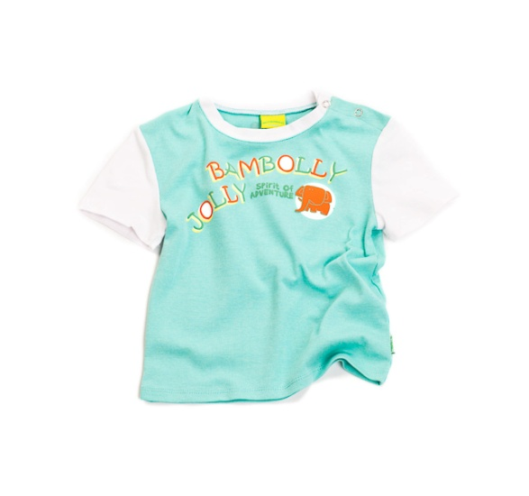 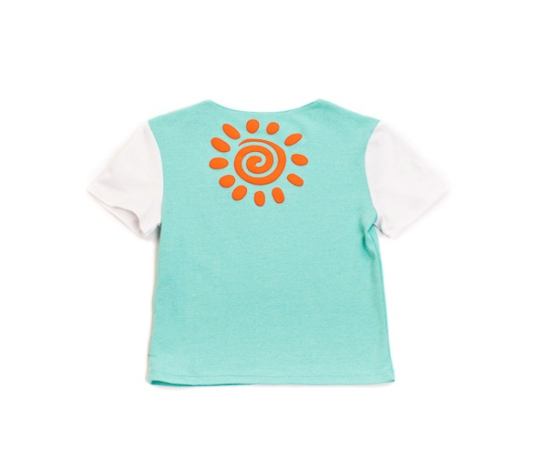 | 98 | 4 | 280.00р. | 120р. |  | >40 | 0.00
Артикул: | JB 32B2215 |  | 104
голубой |  |  | 110
Состав ткани |  |  | 116
100% хлопок

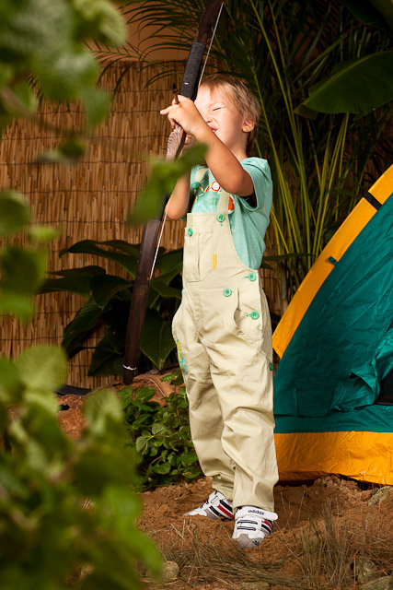

Футболка на мальчика |  | 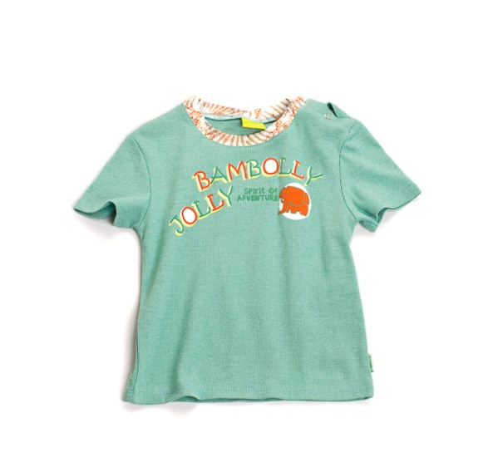 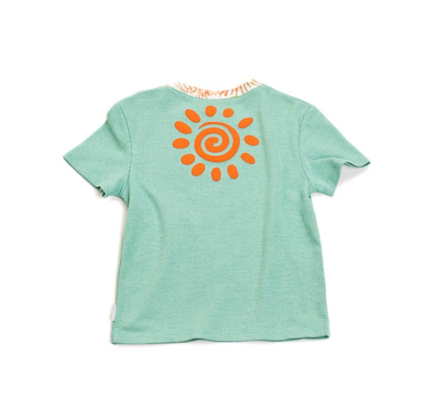 | 98 | 4 | 280.00р. | 100р. |  | >40 | 0.00
Артикул: | JB 32B2215 |  | 104
зеленый |  |  | 110
Состав ткани |  |  | 116
100% хлопок

Комбинезон на мальчика |  | 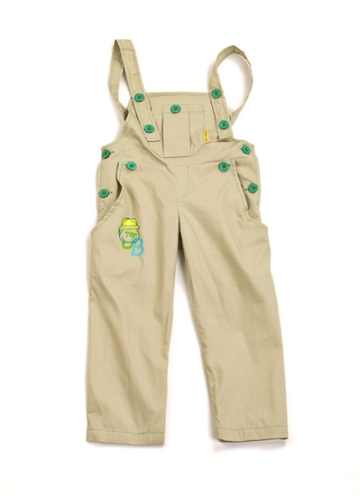 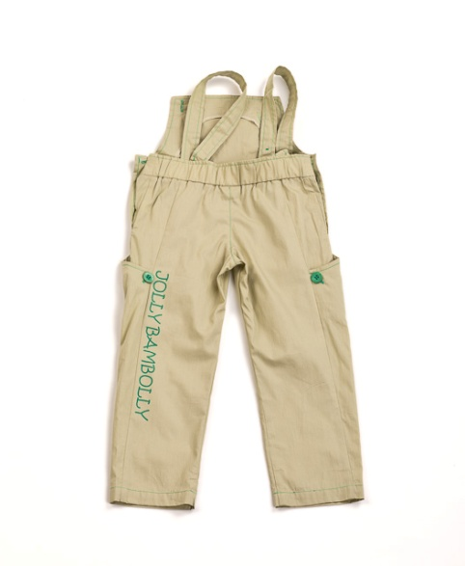 | 98 | 4 | 450.00р. | 150р. |  | >60 | 0.00
Артикул: | JB 07B2211 |  | 104
бежевый |  |  | 110
Состав ткани |  |  | 116
100% хлопок

Толстовка с капюшоном на мальчика |  | 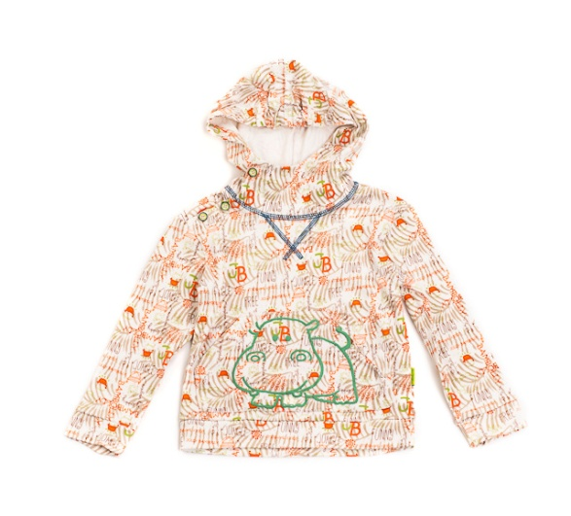 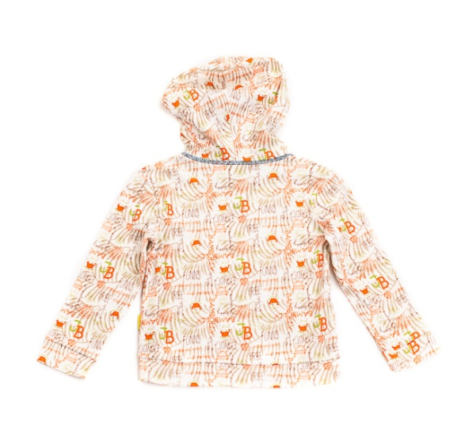 | 98 | 4 | 430.00р. | 150р. |  | >60 | 0.00
Артикул: | JB 45B2212 |  | 104
африка |  |  | 110
Состав ткани |  |  | 116
100% хлопок

Толстовка с капюшоном на мальчика |  | 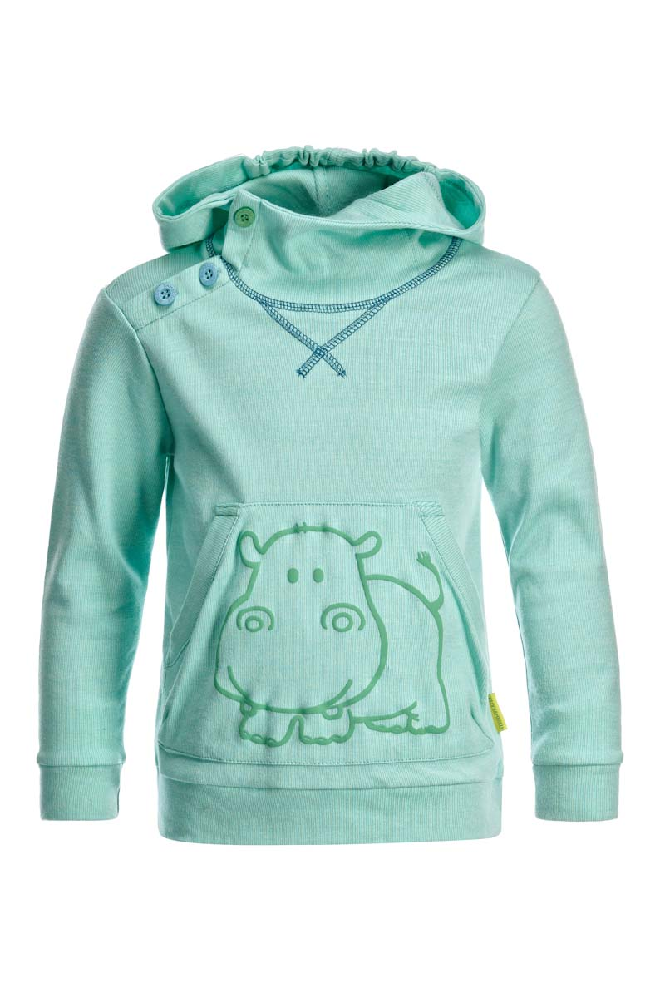 | 98 | 4 | 430.00р. | 185р. |  | >40 | 0.00
Артикул: | JB 45B2212 |  | 104
голубой |  |  | 110
Состав ткани |  |  | 116
100% хлопок

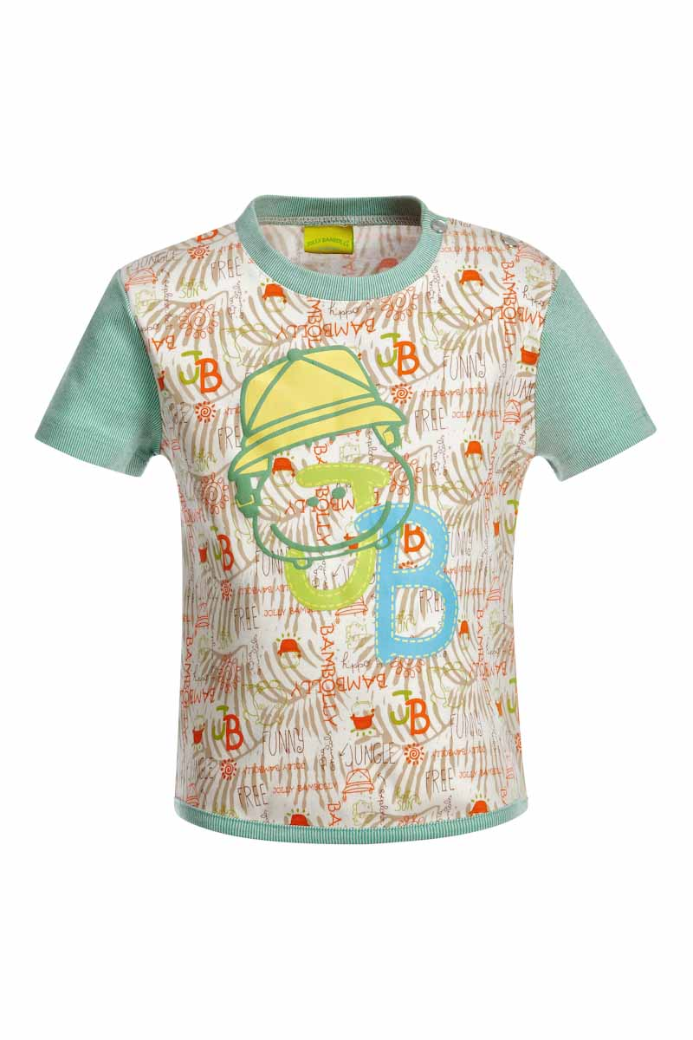
Футболка на мальчика |  | 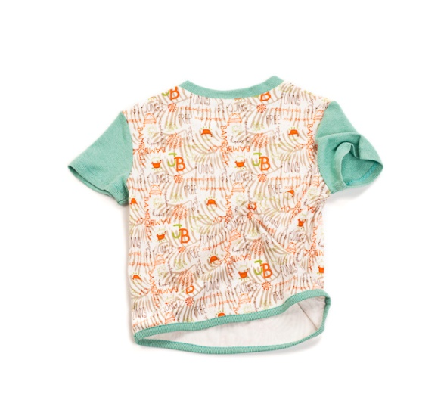 | 98 | 4 | 280.00р. | 100р. |  | >40 | 0.00
Артикул: | JB 32B2214 |  | 104
африка |  |  | 110
Состав ткани |  |  | 116
100% хлопок

Брюки на мальчика |  | 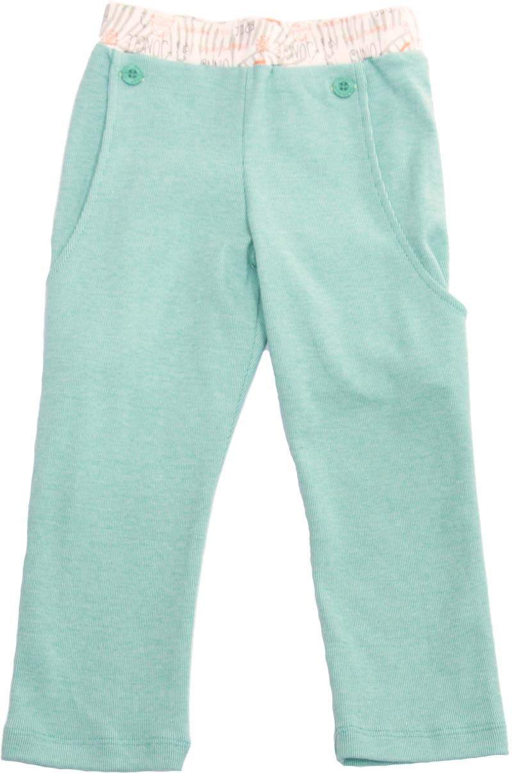 | 98 | 4 | 300.00р. | 100р. |  | >30 | 0.00
Артикул: | JB 17B2212 |  | 104
зеленый |  |  | 110
Состав ткани |  |  | 116
100% хлопок

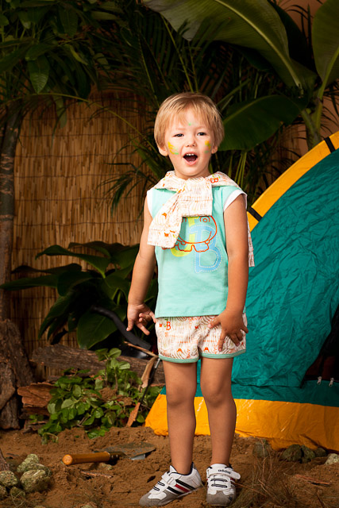
Футболка на мальчика |  | 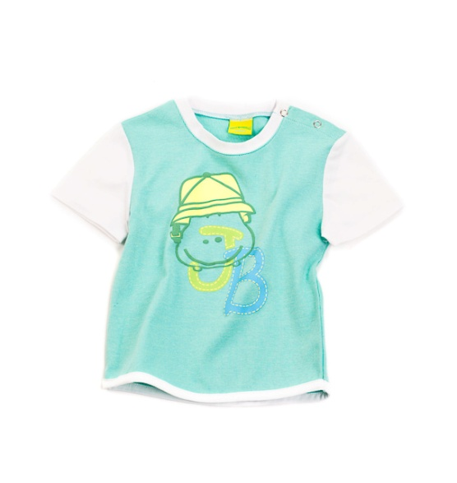 | 98 | 4 | 280.00р. | 100р. |  | >40 | 0.00
Артикул: | JB 32B2214 |  | 104
голубой |  |  | 110
Состав ткани |  |  | 116
100% хлопок

Брюки на мальчика |  | 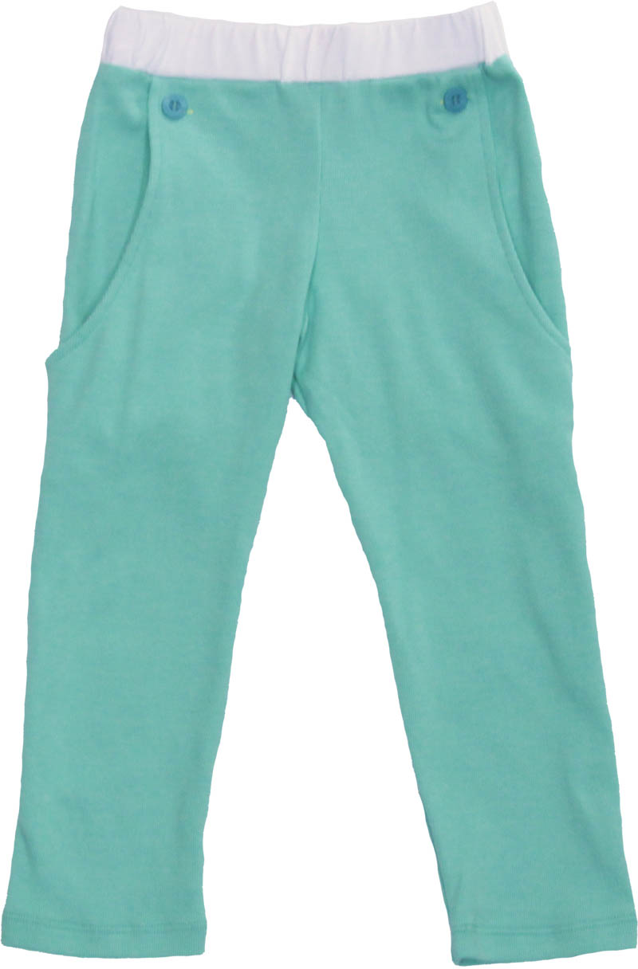 | 98 | 4 | 300.00р. | 100р. |  | >30 | 0.00
Артикул: | JB 17B2212 |  | 104
голубой |  |  | 110
Состав ткани |  |  | 116
100% хлопок

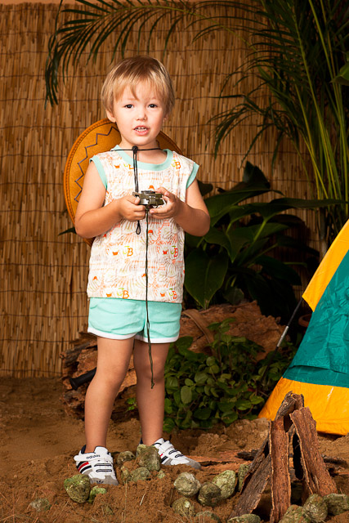
Комплект майка и шорты на мальчика |  |  | 98 | 4 | 370.00р. | 150р. |  | >40 | 0.00
Артикул: | JB 54B2211 |  | 104
голубой |  |  | 110
Состав ткани |  |  | 116
100% хлопок

Комплект майка и шорты на мальчика |  | 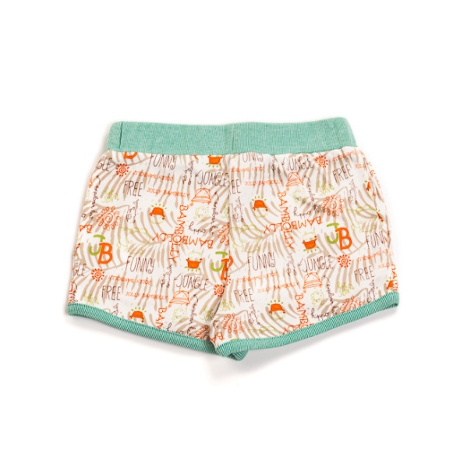 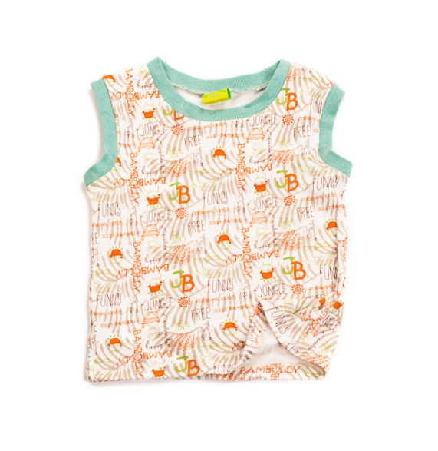 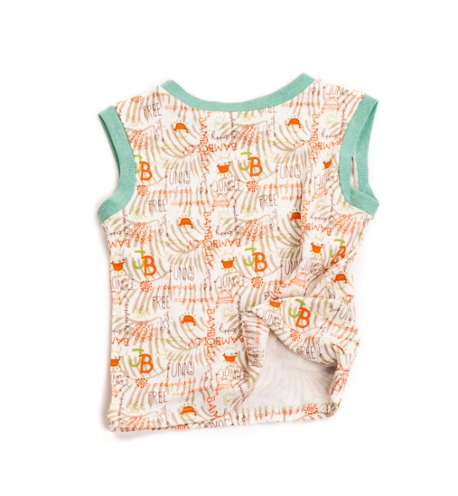 | 98 | 4 | 370.00р. | 150р. |  | >40 | 0.00
Артикул: | JB 54B2212 |  | 104
африка |  |  | 110
Состав ткани |  |  | 116
100% хлопок

Футболка с капюшоном |  | 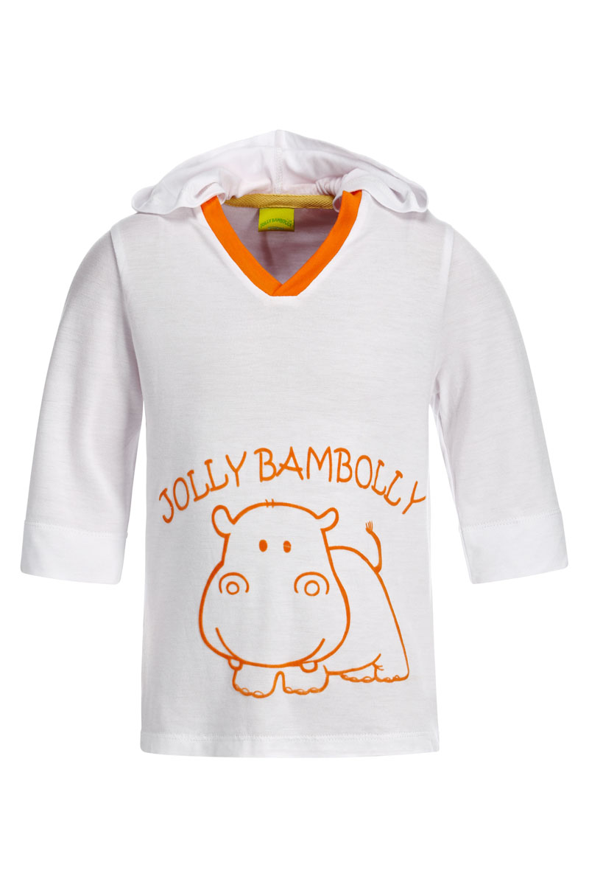 | 98 | 4 | 370.00р. | 60р. |  | >70 | 0.00
Артикул: | JB 32B2216 |  | 104
белый |  |  | 110
Состав ткани |  |  | 116
95% вискоза, 5% эластан

Футболка с капюшоном |  | 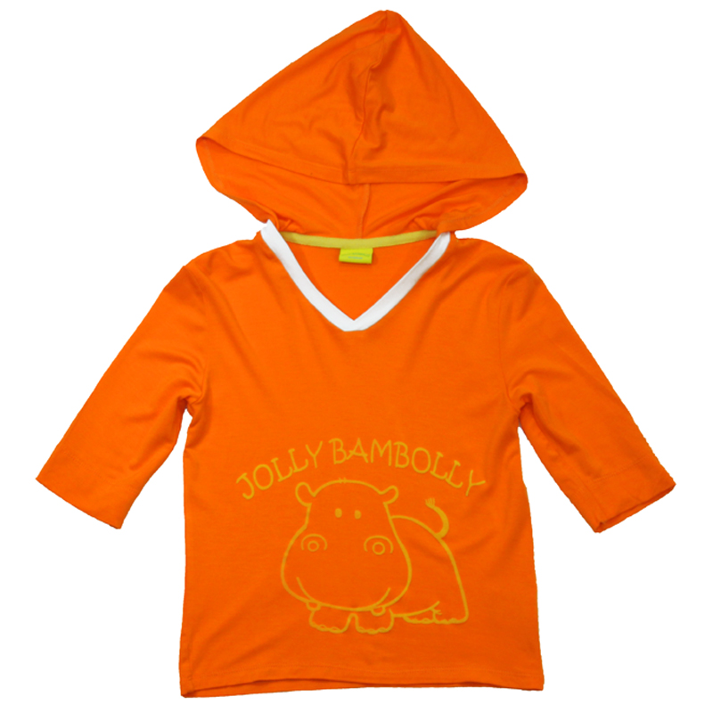 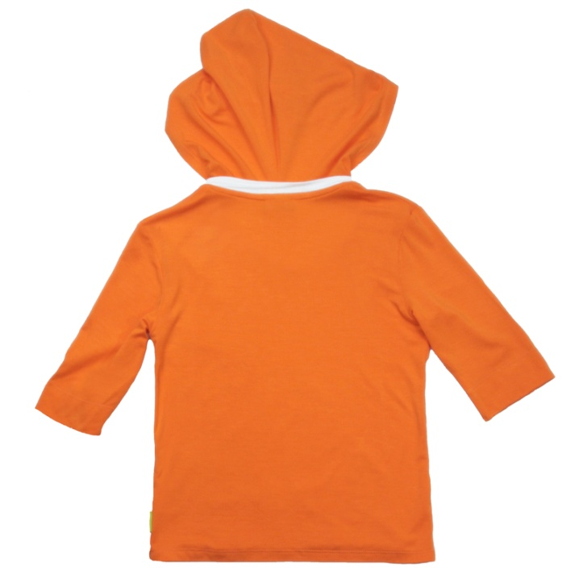 | 98 | 4 | 370.00р. | 60р. |  | >70 | 0.00
Артикул: | JB 32B2216 |  | 104
белый |  |  | 110
Состав ткани |  |  | 116
95% вискоза, 5% эластан

Поло на мальчика |  | 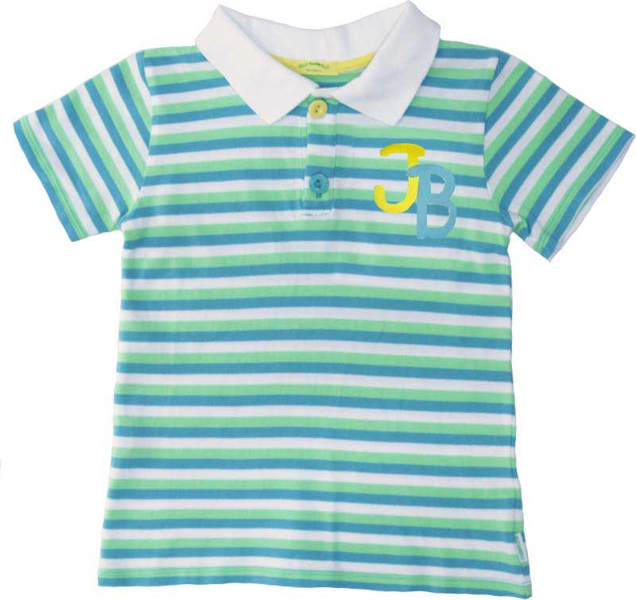 | 98 | 4 | 370.00р. | 115р. |  | >70 | 0.00
Артикул: | JB 34B2212 |  | 104
полосатый |  |  | 110
Состав ткани |  |  | 116
100% хлопок

 |  | Мини-коллекция CRUISE/КРУИЗ (7-10 лет)

Поло на мальчика |  | 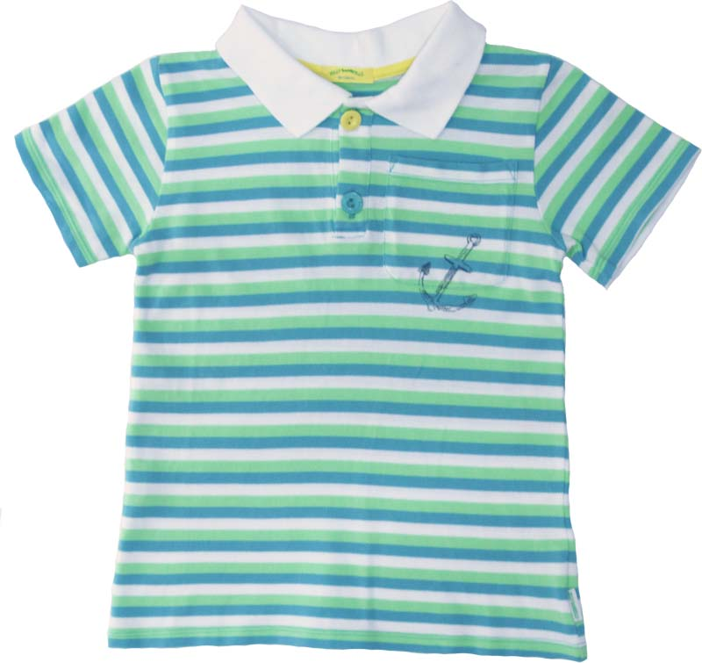 | 122 | 4 | 370.00р. | 120р. |  | >40 | 0.00
Артикул: | JB 34B2211 |  | 128
полосатый |  |  | 134
Состав ткани |  |  | 140
100% хлопок

Футболка на мальчика |  | 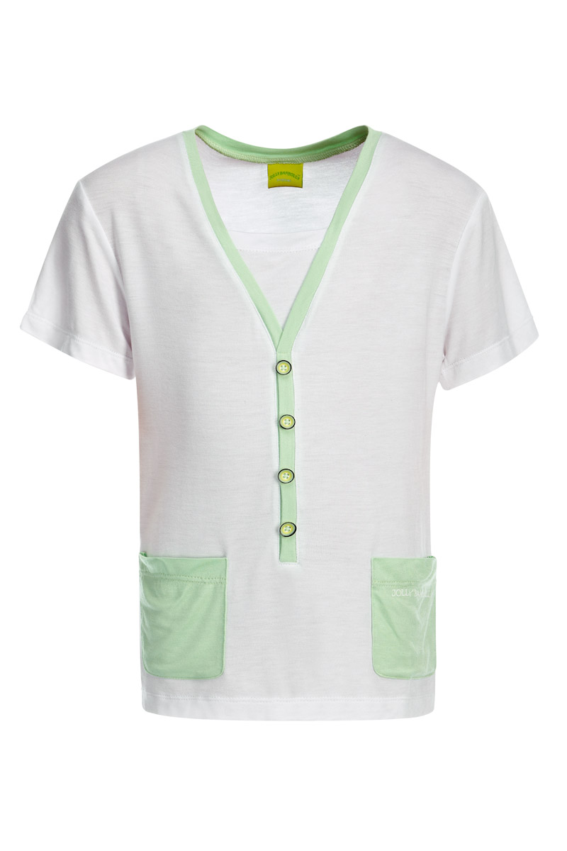 | 122 | 4 | 370.00р. | 60р. |  | >150 | 0.00
Артикул: | JB 32B2211 |  | 128
белый |  |  | 134
Состав ткани |  |  | 140
95% вискоза, 5% эластан

Футболка на мальчика |  | 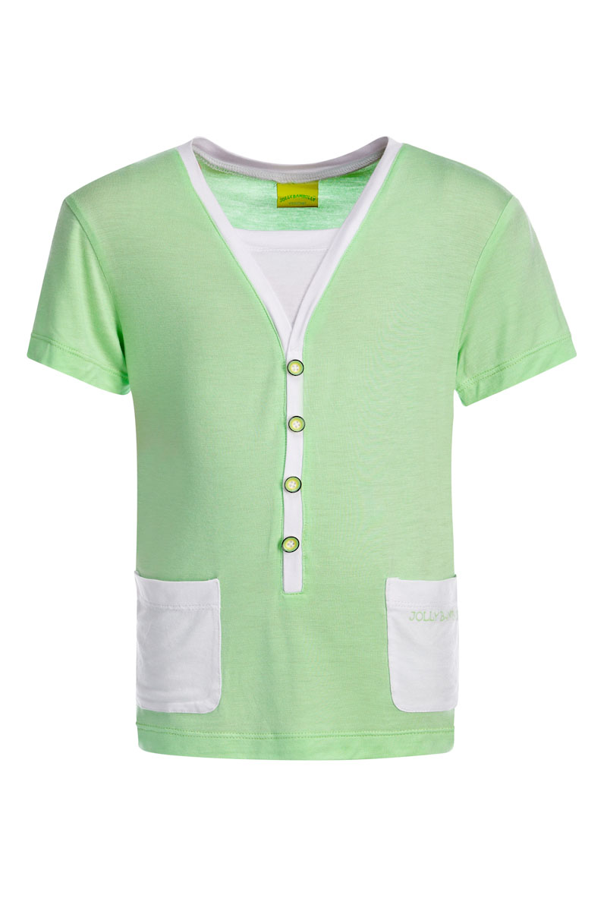 | 122 | 4 | 370.00р. | 60р. |  | >150 | 0.00
Артикул: | JB 32B2211 |  | 128
фисташковый |  |  | 134
Состав ткани |  |  | 140
95% вискоза, 5% эластан

Футболка с капюшоном |  | 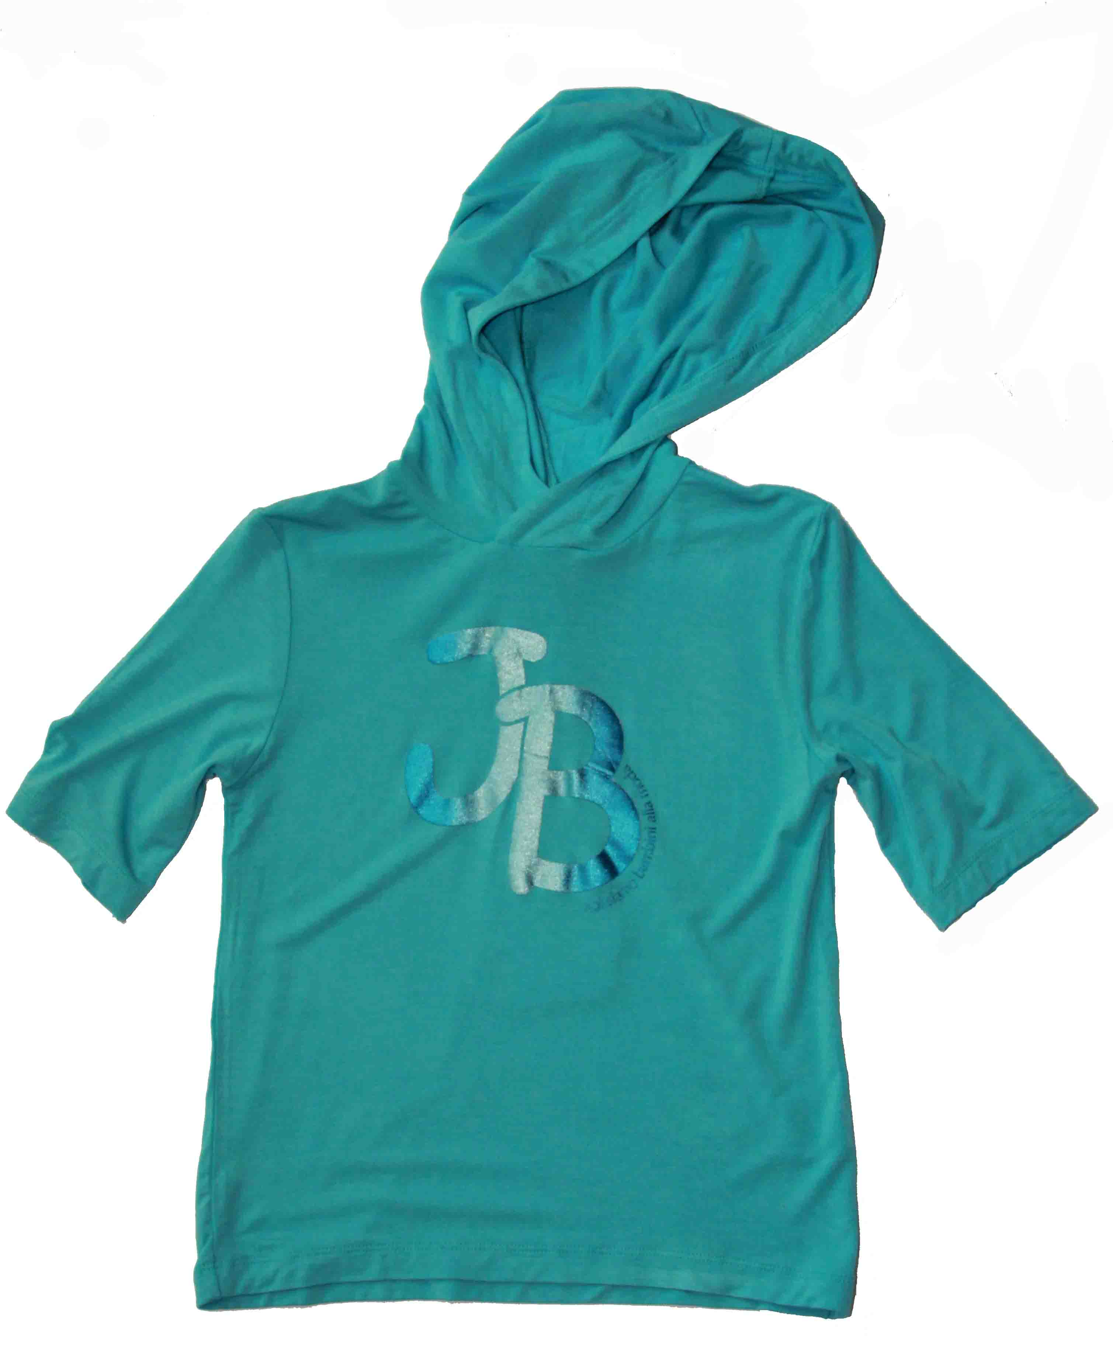 | 122 | 4 | 370.00р. | 70р. |  | >40 | 0.00
Артикул: | JB 32B2212 |  | 128
голубой |  |  | 134
Состав ткани |  |  | 140
95% вискоза, 5% эластан

Футболка с капюшоном |  | 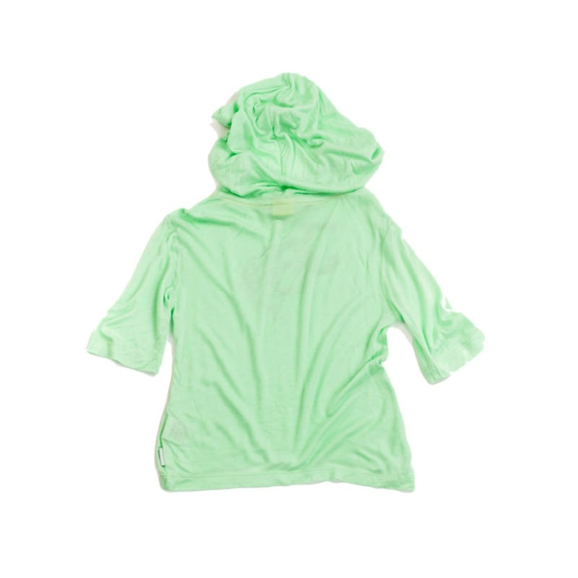 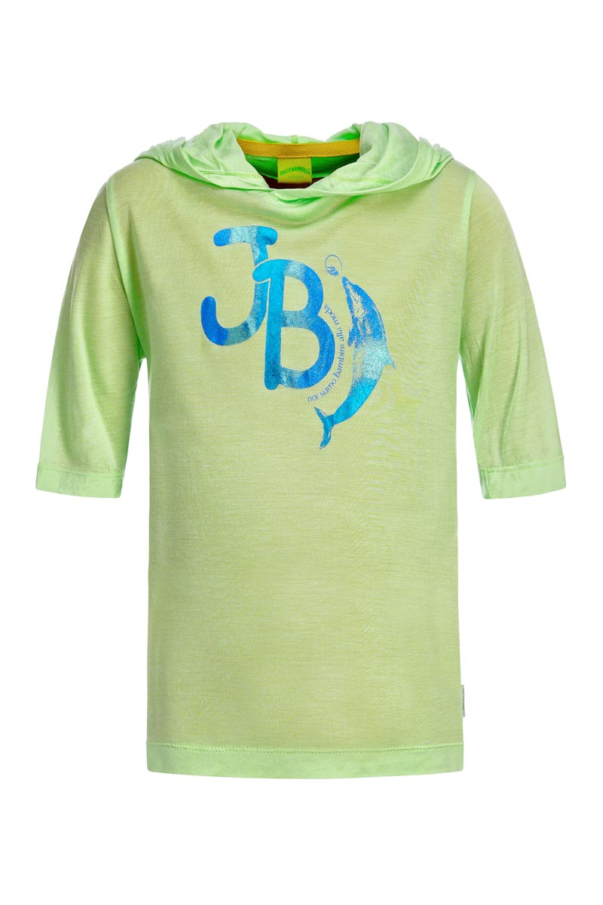 | 122 | 4 | 370.00р. | 70р. |  | >150 | 0.00
Артикул: | JB 32B2212 |  | 128
фисташковый |  |  | 134
Состав ткани |  |  | 140
95% вискоза, 5% эластан

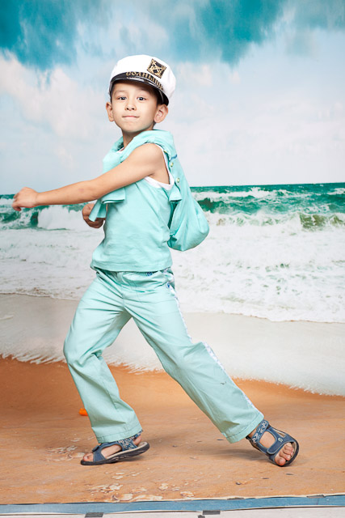
Брюки на мальчика |  | 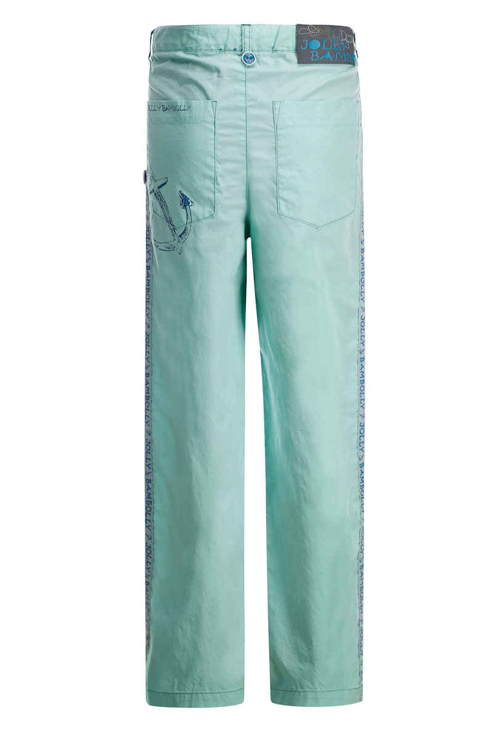 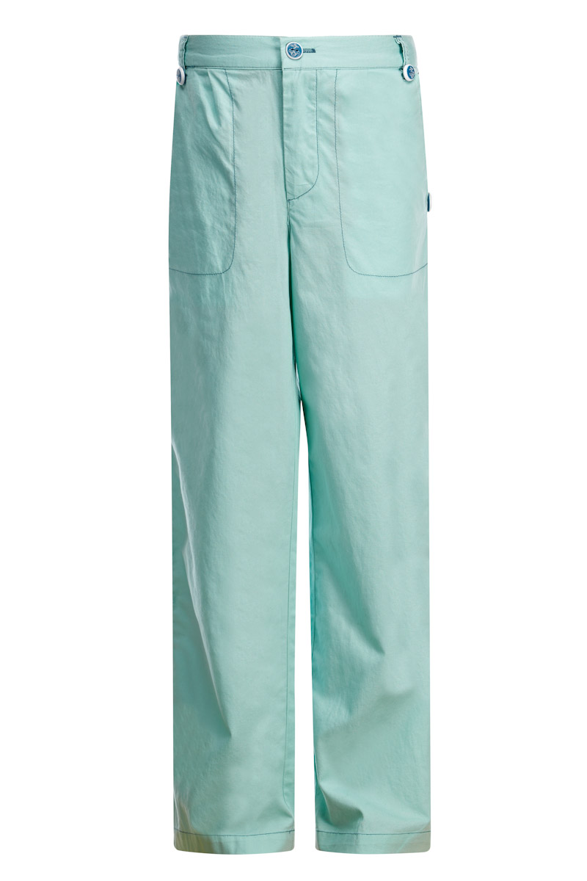 | 122 | 4 | 400.00р. | 150р. |  | >40 | 0.00
Артикул: | JB 17B2211 |  | 128
зеленый |  |  | 134
Состав ткани |  |  | 140
100% хлопок

Брюки на мальчика |  | 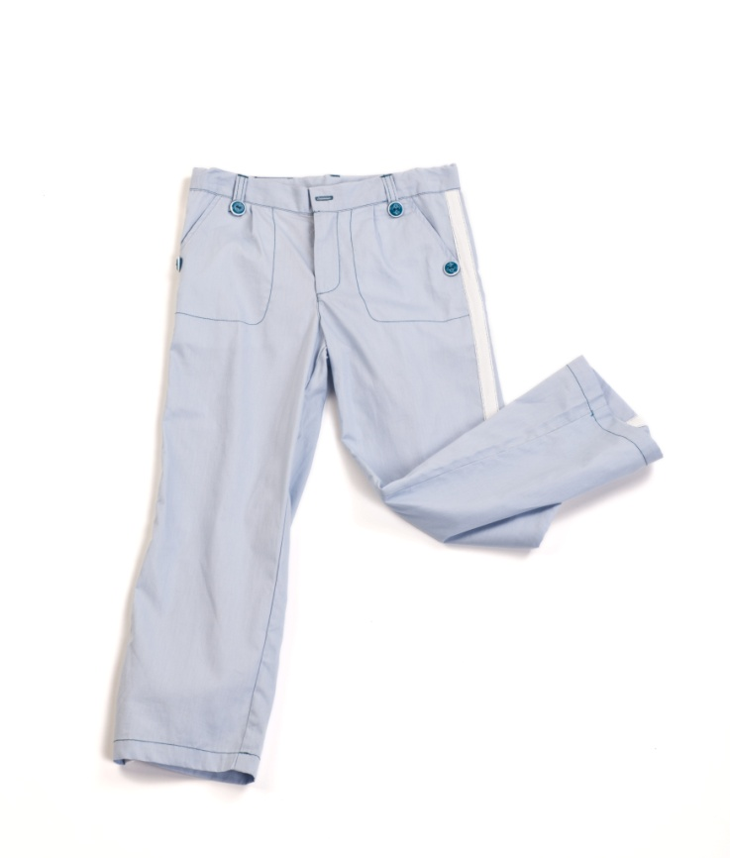 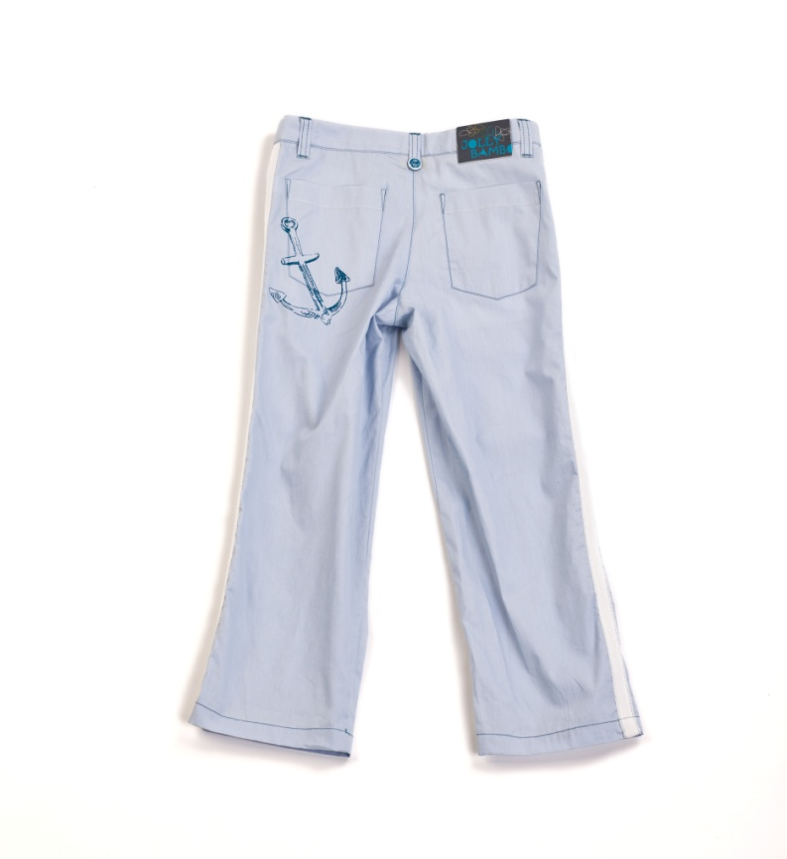 | 122 | 4 | 400.00р. | 150р. |  | >40 | 0.00
Артикул: | JB 17B2211 |  | 128
серо-лиловый |  |  | 134
Состав ткани |  |  | 140
100% хлопок

Шорты на мальчика |  | 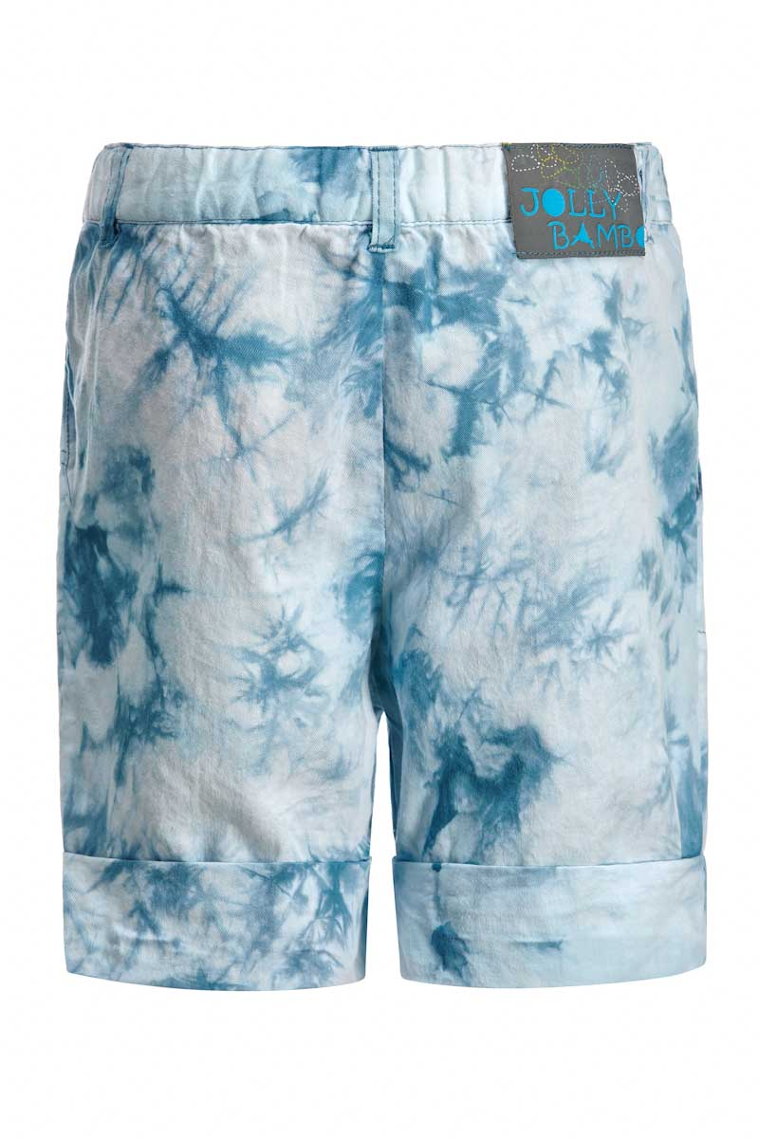 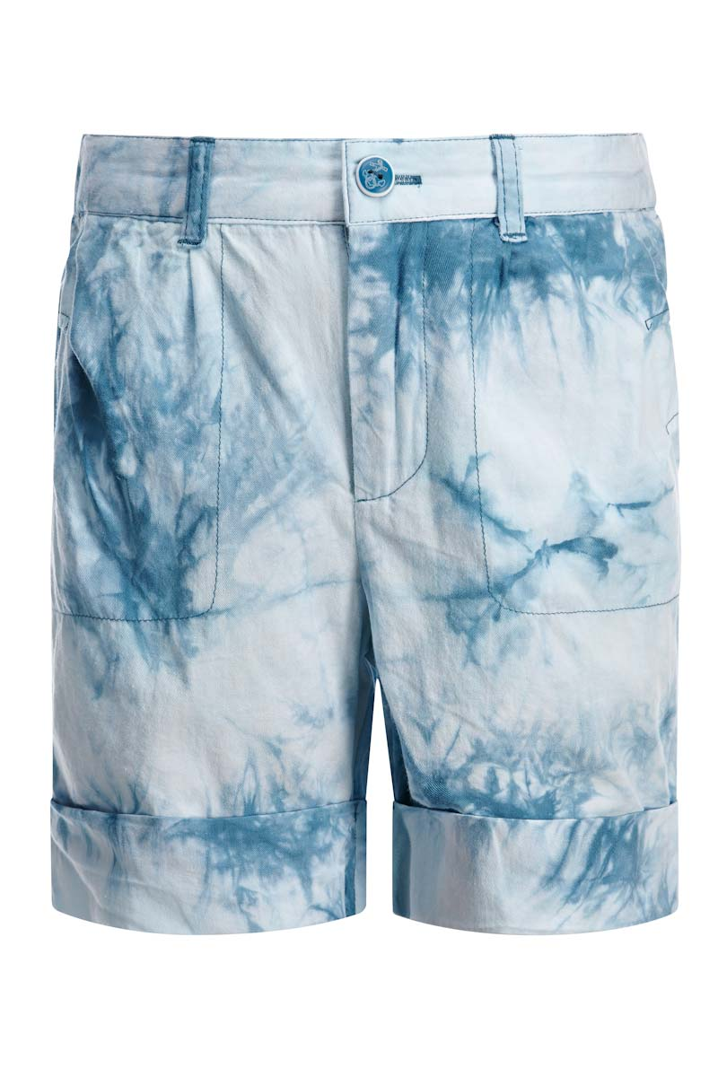 | 122 | 4 | 320.00р. | 90р. |  | >40 | 0.00
Артикул: | JB 18B2211 |  | 128
синий |  |  | 134
Состав ткани |  |  | 140
100% хлопок

Бриджи на мальчика |  | 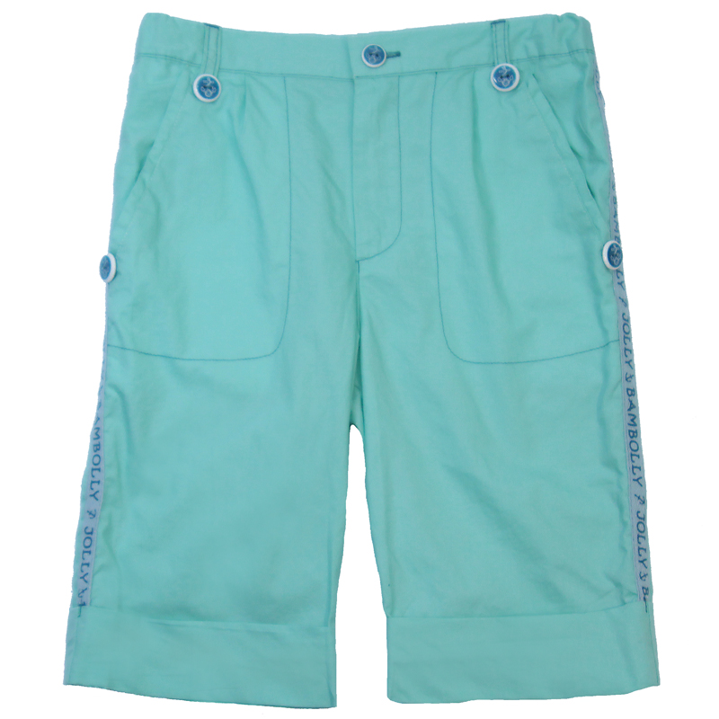 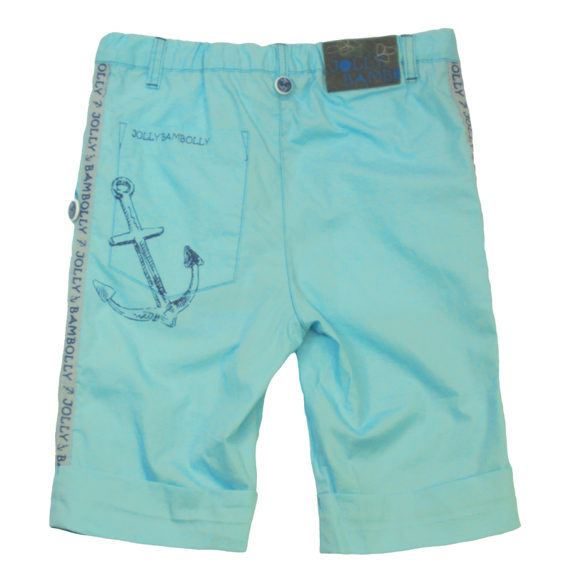 | 122 | 4 | 360.00р. | 120р. |  | >40 | 0.00
Артикул: | JB 19B2211 |  | 128
зеленый |  |  | 134
Состав ткани |  |  | 140
100% хлопок

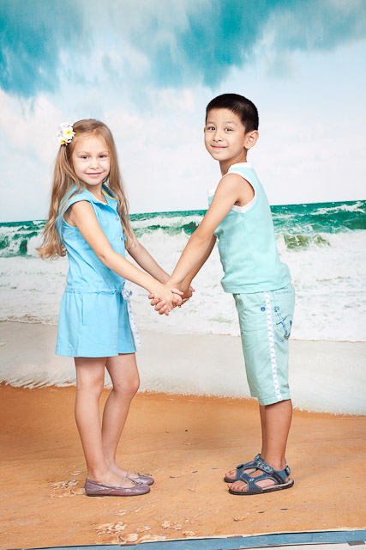

Бриджи на мальчика |  | 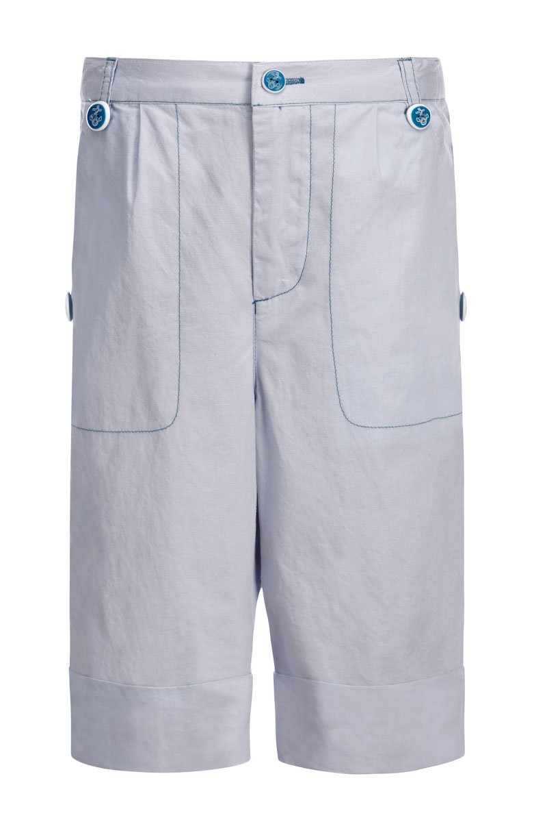 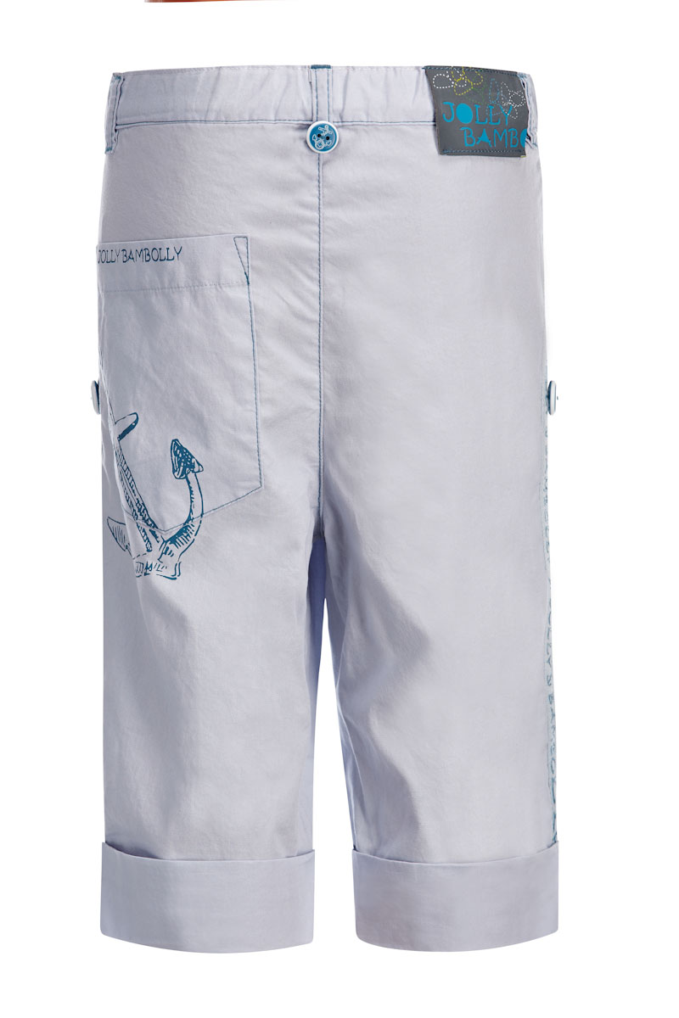 | 122 | 4 | 360.00р. | 120р. |  | >40 | 0.00
Артикул: | JB 19B2211 |  | 128
серо-лиловый |  |  | 134
Состав ткани |  |  | 140
100% хлопок

Майка на мальчика |  | 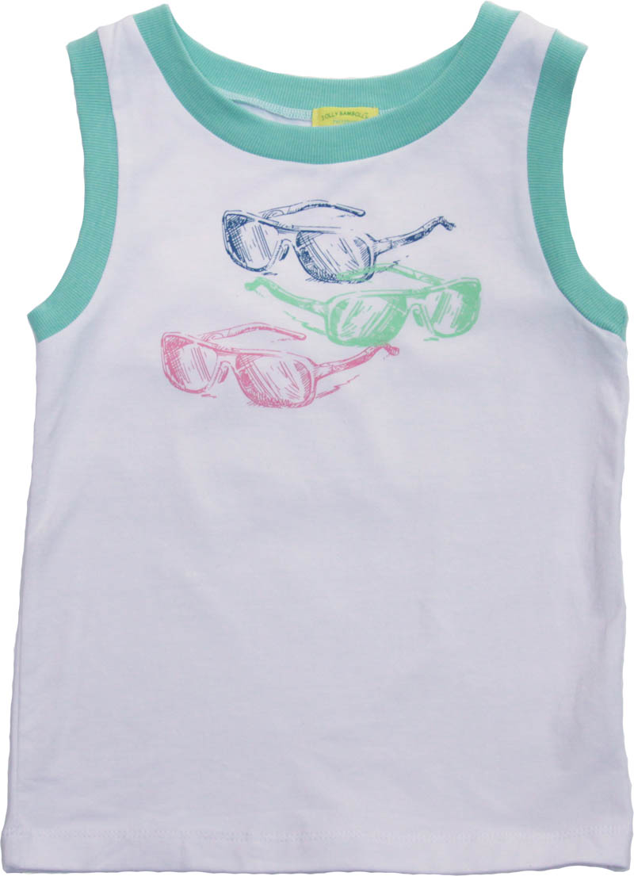 | 122 | 4 | 310.00р. | 70р. |  | >40 | 0.00
Артикул: | JB 30B2211 |  | 128
белый |  |  | 134
Состав ткани |  |  | 140
100% хлопок

Майка на мальчика |  |  | 122 | 4 | 310.00р. | 60р. |  | >40 | 0.00
Артикул: | JB 30B2211 |  | 128
голубой |  |  | 134
Состав ткани |  |  | 140
100% хлопок

Футболка на мальчика |  | 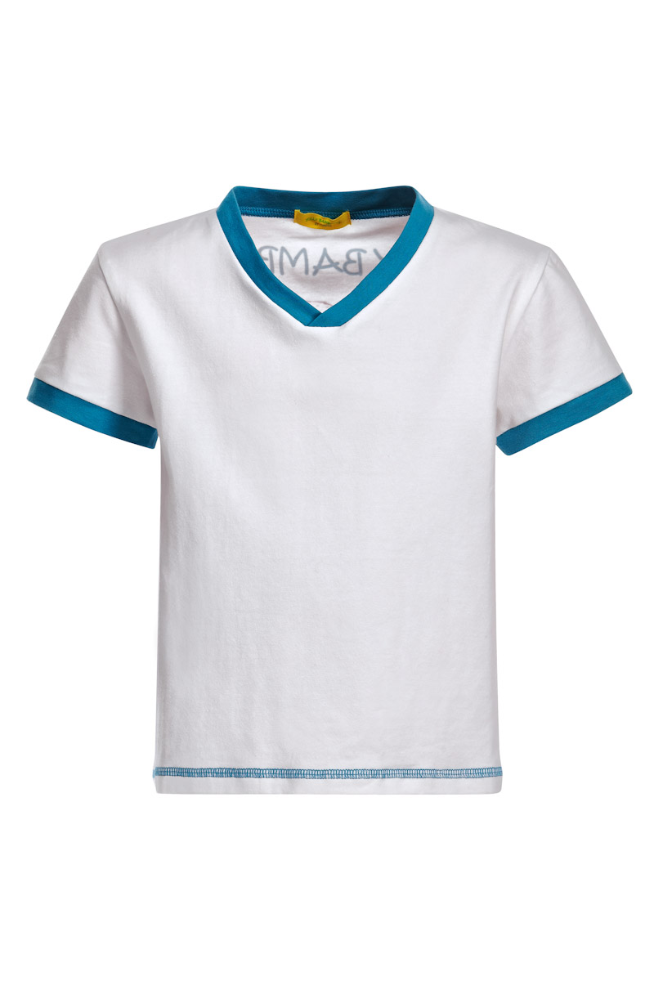 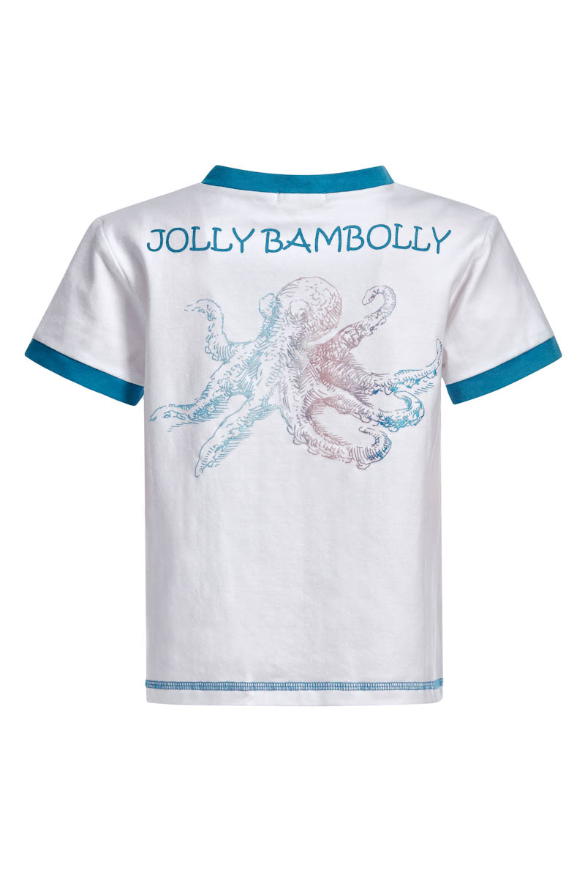 | 122 | 4 | 290.00р. | 120р. |  | НЕТ | 0.00
Артикул: | JB 32B2213 |  | 128
белый |  |  | 134
Состав ткани |  |  | 140
95% хлопок, 5% эластан

Футболка на мальчика |  | 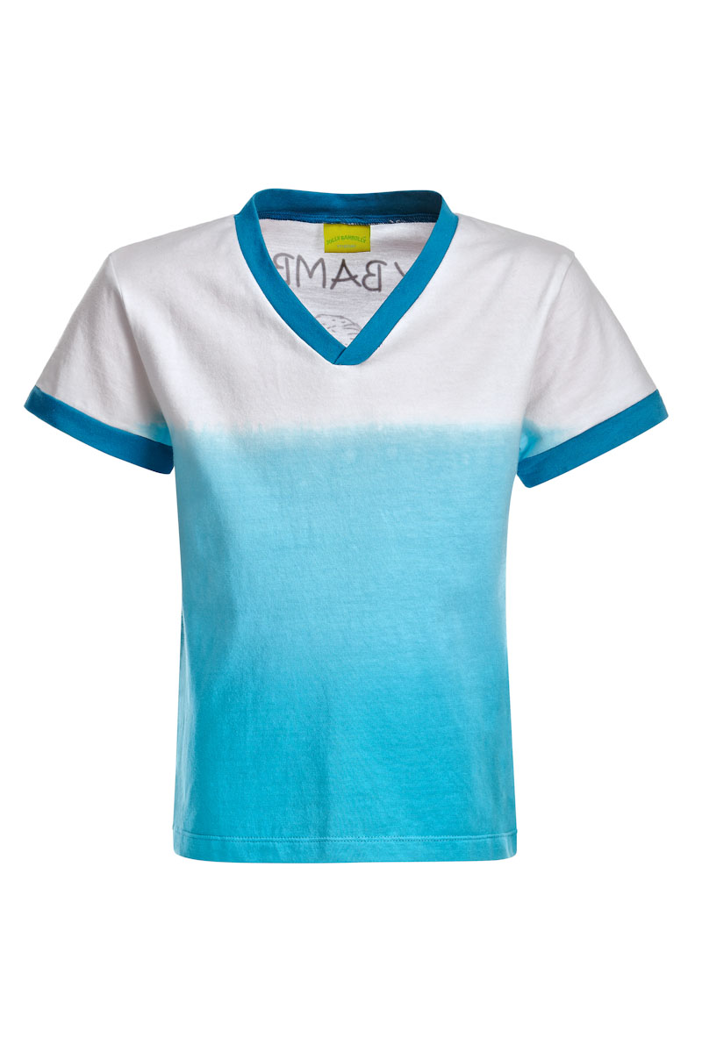 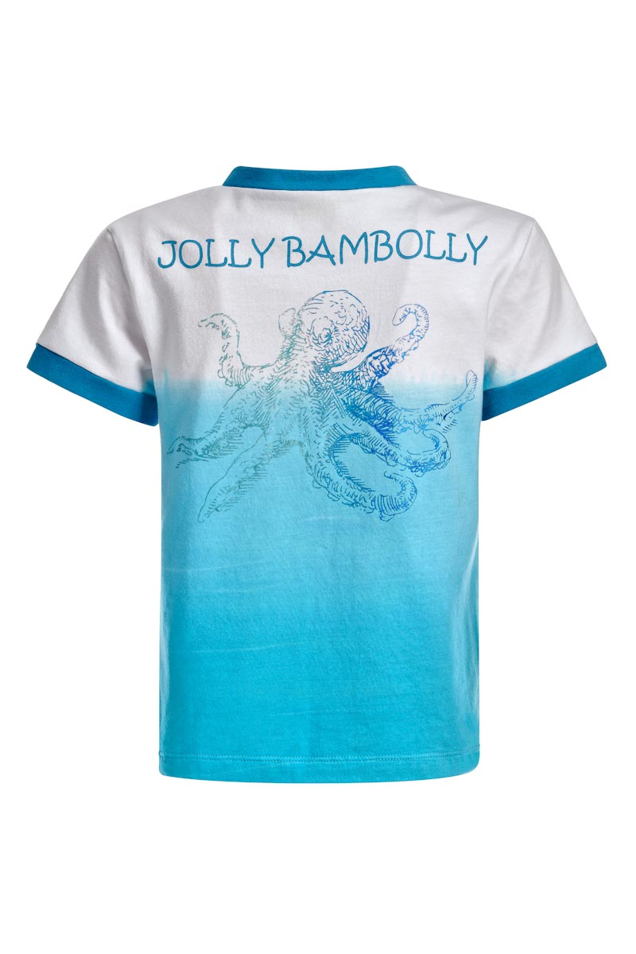 | 122 | 4 | 290.00р. | 150р. |  | >30 | 0.00
Артикул: | JB 32B2213 |  | 128
голубой |  |  | 134
Состав ткани |  |  | 140
95% хлопок, 5% эластан

Толстовка с капюшоном на мальчика |  | 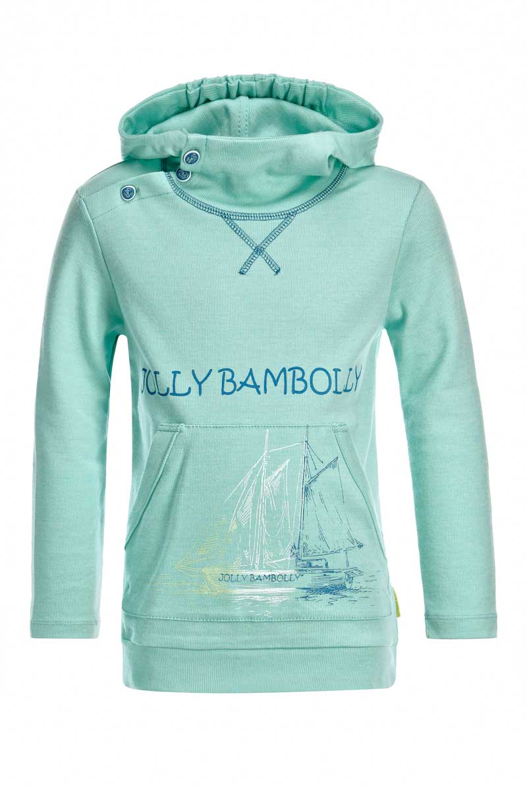 | 122 | 4 | 480.00р. | 185р. |  | >50 | 0.00
Артикул: | JB 45B2211 |  | 128
голубой |  |  | 134
Состав ткани |  |  | 140
100% хлопок

 |  | Мини-коллекция ROTTE DEL MARE/МОРСКОЕ ПУТЕШЕСТВИЕ(4-8 лет)

Футболка с длинным рукавом |  | 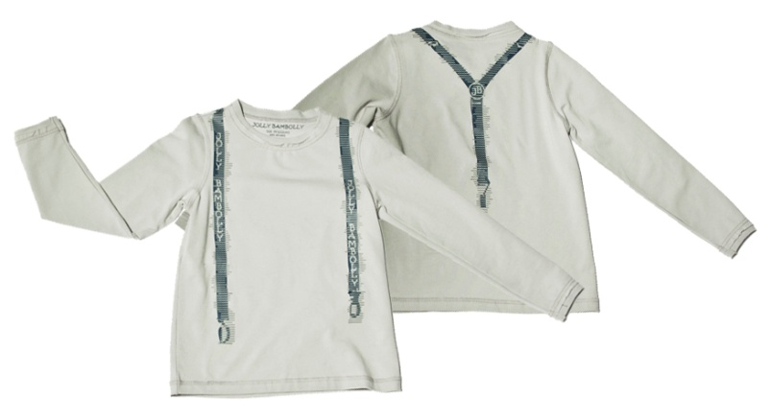 | 104 | 5 | 310.00р. | 200р. |  | НЕТ | 0.00
Артикул: | 051a01 |  | 110
св.серый |  |  | 116
Состав ткани |  |  | 122
Трикотаж; 92%Хлопок; 8%Эластан |  |  | 128
Прямой силуэт с длинным втачным рукавом,круглая горловина.Низ рукава и горловина оформлены резинкой. По швам модели выполнена декоративная строчка.На полочке и спинке принт имитирует подтяжки.

Футболка-Поло |  | 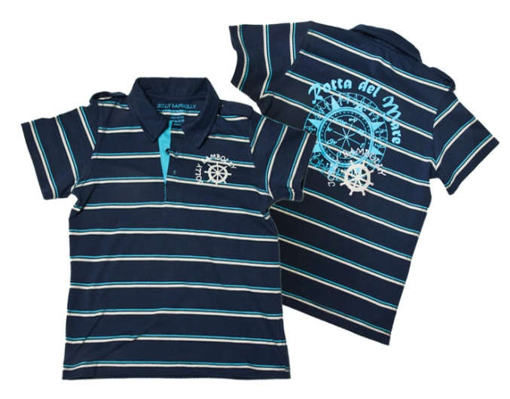 | 104 | 5 | 320.00р. | 80р. |  | НЕТ | 0.00
Артикул: | 031a01 |  | 110
т.синий/молочный |  |  | 116
Состав ткани |  |  | 122
Трикотаж; 100%Хлопок |  |  | 128
прямой силуэт, втачным рукав, центр застежкой на пуговички.На плечах декоративные погоны.Внутренние детали планки и горловины контрастного цвета. На спинке принт с вышивкой,на полочке ответный небольшой принт

Футболка |  |  | 104 | 5 | 260.00р. | 130р. |  | >30 | 0.00
Артикул: | 021a01 |  | 110
св.серый |  |  | 116
Состав ткани |  |  | 122
Трикотаж; 92%Хлопок; 8%Эластан |  |  | 128
прямой силуэт, с круглым вырезом горловины,рукав втачной.Внутренний шов горловины закрыт планкой.Крупный принт в центре модели

Футболка |  |  | 104 | 5 | 260.00р. | 130р. |  | НЕТ | 0.00
Артикул: | 021a01 |  | 110
белый |  |  | 116
Состав ткани |  |  | 122
Трикотаж; 92%Хлопок; 8%Эластан |  |  | 128
прямой силуэт, с круглым вырезом горловины,рукав втачной.Внутренний шов горловины закрыт планкой.Крупный принт в центре модели

Футболка |  |  | 104 | 5 | 260.00р. | 130р. |  | НЕТ | 0.00
Артикул: | 021b01 |  | 110
синий |  |  | 116
Состав ткани |  |  | 122
Трикотаж; 92%Хлопок; 8%Эластан |  |  | 128
Прямой силуэта с V-образным вырезом и втачным рукавом. Низ рукава декорирован контрастной тканью. Внутренний шов горловины закрыт планкой.

Джемпер |  |  | 104 | 5 | 550.00р. | 200р. |  | >60 | 0.00
Артикул: | 081a01 |  | 110
св. серый |  |  | 116
Состав ткани |  |  | 122
Вязанный трикотаж;60% Хлопок; 40% Модал |  |  | 128
Свободный силуэт с капюшоном, рукав реглан,на пуговицах,внизу два накладных кармана. Низ рукава и модели оформлен резинкой. Внутренние швы капюшона и горловины закрыты тесьмой.

Рубашка с коротким рукавом |  |  | 104 | 5 | 350.00р. | 80р. |  | >40 | 0.00
Артикул: | 041a01 |  | 110
бордовый |  |  | 116
Состав ткани |  |  | 122
Текстиль; 99%хлопок; 1%Эластан |  |  | 128
Прямой силуэт на кнопка,два накладных кармана.На спинкефигурная кокетка с декоративной складкой. Модель оформлена декоративной строчкой зиг-заг

Футболка с длинным рукавом |  |  | 104 | 5 | 310.00р. | 200р. |  | >30 | 0.00
Артикул: | 051a01 |  | 110
бордовый |  |  | 116
Состав ткани |  |  | 122
Трикотаж; 92%Хлопок; 8%Эластан |  |  | 128
Прямой силуэт с длинным втачным рукавом,круглая горловина.Низ рукава и горловина оформлены резинкой. По швам модели выполнена декоративная строчка.На полочке и спинке принт имитирует подтяжки.

 |  |  |  |  |  | ИТОГО | 0 | 0 | 0.00

